상품제안서
카카오프렌즈 자외선차단 4종(타올+선크림+물티슈+미용휴지) | 상품코드: F27236

 |  |  |  |  |  |  | 02-412-0044 | www.easy1.co.kr
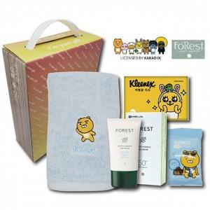

【상세/제작정보】 | 기본수량 미만 인쇄시 비용 추가. 스티커 제작및 부착 비용 별도 문의.

【인쇄/포장옵션】 | / 포장불가능

【공급단가】 | 수량 | 32~ | 96~ | 640~ | 1,000~ | 2,000~
*VAT별도 | 단가 | 14,640원 | 14,390원 | 14,030원 | 13,780원 | 13,420원

【상품 URL】 | http://www.easy1.co.kr/src/goods_detail.php?gdno=27236

